SGQC-PGT-FT-06
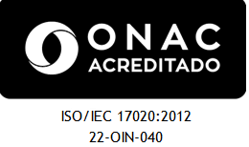 |  |  |  |  |  | NIT. 901.356.384 – 1 |  |  |  |  |  | CODIGO: SGQC-PGT-FT-06
 |  |  |  |  |  | Carrera 13ª N° 28 – 38 oficina 241 C.E Bavaria |  |  |  |  |  | EDICION: 01
 |  |  |  |  |  | Teléfonos 3133184230 |  |  |  |  |  | FECHA: 2022-02-01
 |  |  |  |  |  | Email: gerencia@qcsas.com; director.tecnico@qcsas.com |  |  |  |  |  | REV. PARCIAL TANQUE DE TRANSPORTE
 |  |  |  |  |  | WWW.QCSAS.COM |  |  |  |  |  | N°

INFORME DE INSPECCION
REVISION PARCIAL DE TANQUES PARA TRANSPORTES ( CISTERNA Y/O CARROTANQUE)
FECHA DE INSPECCION: |  |  |  |  |  |  | DATOS DEL CLIENTE
Propietario: |  |  |  |  |  |  |  |  |  |  |  | CISTERNA
NIT o C.C: |  |  |  |  |  |  |  |  |  |  |  | CARROTANQUE
Usuario: |  |  |  |  |  |  |  |  | IDENTIFICACIÓN DEL TANQUE
Dirección: |  |  |  |  |  |  |  |  | PLACA
Teléfono: |  |  |  |  |  |  |  |  | Capacidad Nominal |  |  |  | galones de agua
Contacto: |  |  |  |  |  |  |  |  | Fabricante:
CRITERIOS DE INSPECCION: Resolucion. 40304 del 2 de abril del 2018 del Ministerio de Minas y Energia Articulo 3 |  |  |  |  |  |  |  |  | Número de Serie:
REQUISITO A EVALUAR |  |  |  | ¿PRESENTA? |  |  | DEFECTOLOGIA |  |  |  |  |  | CUMPLE | NO CUMPLE
 |  |  |  | SI | NO | NA
Valvulas de Alivio NTC 3853 anexo C |  |  |  |  |  |  | Cantidad |  |  | Fecha de fabricación
Art. 3 Literal 3 | Hermeticidad |  |  |  |  |  | Presión de la Prueba |  |  | Presenta fisuras/escape
SOLDADURA Numeral 3.1 | Agrietamiento
 | Porosidad
 | Salpicadura
 | Socavado
ABOLLADURA Numeral 3.1
HINCHAMIENTO Numeral 3.1
HENDIDURAS Numeral 3.1
CORROSIÓN Numeral 3.1
ESTADO GENERAL | Resanes
 | Polimeros Epoxicos
ESTADO CONEXIONES Numeral 3.1 | Corrosión
 | Evidencia de Golpes
 | Desgaste
 | Otros
Estado (B=Bueno - M=Mal Estado) |  |  |  | Bueno | Malo | NA | OBSERVACIONES
CRITERIO MTTO | Fajas de apoyo
 | Sobresanos
 | Soportes
REVISION VISUAL DE ACCESORIOS |  |  |  | BUENO | REGULAR | MALO
En que estado se encuentran las Valvulas Globo?
En que estado se encuentran las Valvulas Internas?
En que estado se encuentran el Manometro?
En que estado se encuentran el Termometro?
En que estado se encuentran el Rotagage o Indicador de Nivel?
En que estado se encuentran el Manholle?
REVISION VISUAL DE TUBERIA |  |  |  | SI | NO | NA
La tuberia presenta defecto de soldadura?
La tuberia presenta corrosion?
La tuberia presenta fisuras y/o escape
Las roscas se encuentran en buen estado?
La tuberia presenta aplastamiento o dobleces?
OBSERVACIONES Y CONCLUSIONES

Resultado Revisión:
Tanque Inspeccionado |  | CUMPLE |  |  | STICKER |  |  |  | NO CUMPLE
Tanque se reporta para ensayo no destructivos |  |  |  |  |  | cuales?
En el momento de la inspeccion se dejan evidencias |  |  |  |  |  |  | fotograficas |  | video |  | otra
EQUIPOS UTILIZADOS | SERIE / # INTERNO |  | FIRMA DEL INSPECTOR |  |  |  |  | FIRMA DEL USUARIO
Detector de Fuga
Cinta Metrica
Profundimetro
Pie de rey
 |  |  | Nombre: |  |  |  |  | Nombre:
 |  |  | Cargo | Inspector
Con la firma de este documento el usuario declara conocer: A)La inspección se realiza bajo los parametros de la Res. 40304 del 2 de Abril del 2018 de MINMINAS, B)Cualquier modificacion al tanque de transporte debe ser informada y automaticamente el certificado pierde validez, C)Se puede presentar quejas y/o apelación de los resultados en los primeros 5 dias habiles a la revision al email qya@qcsas.com , D)Con la firma de del presente documento el titular autoriza a que los Datos Personales sean recolectados y tratados de conformidad con las políticas y procedimiento en materia de protección y tratamiento de datos personales. lo cual lo puede consultar en nuestra pagina web, E) Eventos en los cuales la compañía Q-CHEKER SAS no necesita de la autorización del titular para suministrar los datos personales, Información requerida por una entidad pública como, Ministerio de Minas, Superintendencia de Industria y Comercio, Superservicios, Creg, Onac, entre otras.

REGISTRO FOTOGRAFICO
 | NIT. 901.356.384 – 1 |  | CODIGO: SGQC-PGT-FT-06
 | Carrera 13ª N° 28 – 38 oficina 241 C.E Bavaria |  | EDICION: 01
 | Teléfonos 3133184230 |  | FECHA: 2022-02-01
 | Email: gerencia@qcsas.com; director.tecnico@qcsas.com |  | REV. PARCIAL TANQUE DE TRANSPORTE
 | WWW.QCSAS.COM |  | N° 11
INFORME DE INSPECCION
REVISION PARCIAL DE TANQUES PARA TRANSPORTES ( CISTERNA Y/O CARROTANQUE)
REGISTRO FOTOGRAFICO
PLACA DE IDENTIFICACION(cuando exista) |  | TANQUE EN GENERAL
 |  | 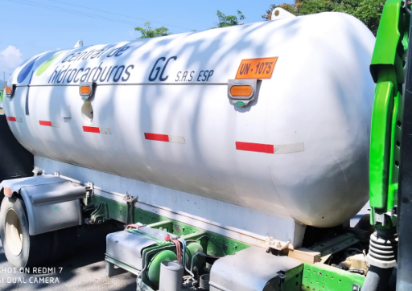

PLACA DE LA CISTERNA / CARROTANQUE |  | ACCESORIOS EN PRUEBA DE HERMETICIDAD
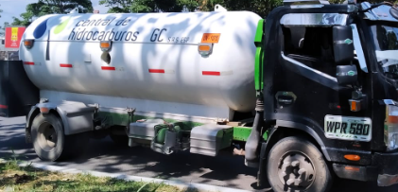 |  | 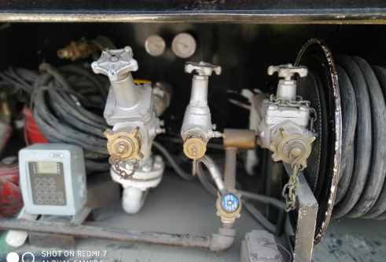

STICKERS DE CONFORMIDAD - OPCIONAL |  | FOTO OPCIONAL DE DEFECTOLOGIA

DEFECTOS ENCONTRADOS EN LA INSPECCION (CUANDO APLIQUE)

